Hoja2
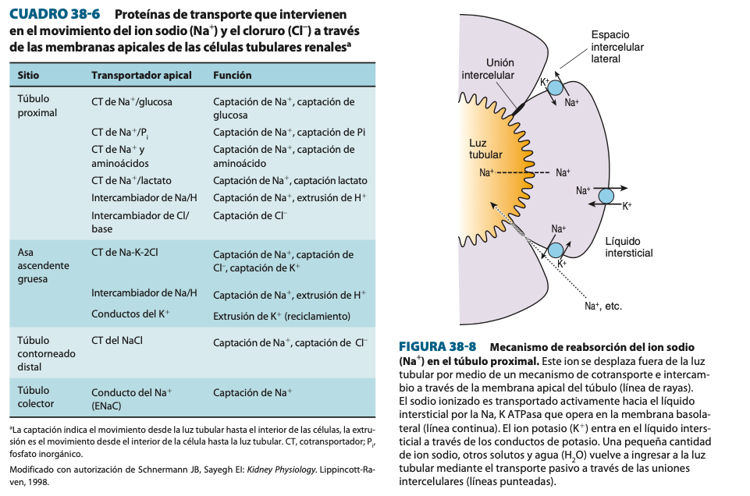
TCP |  | RDAH |  | RADAH |  | RAGAH |  | TCD |  | TC
Epitelio | Epitelio cubico simple con microvellosidades | Epitelio | Epitelio pavimentoso simple | Epitelio | Epitelio pavimentoso simple | Epitelio | Epitelio cilindrico | Epitelio | Cubico simple con celulas principales intercaladas | Epitelio | Cubico simple con celulas principales intercaladas
Funcion: | Absorber sustancias importantes, principal lugar dde absorcion de agua. Secrecion de H por intercambio con bicarbonatos. | Funcion: | Absorber un poco de agua por medio de AQ1. La osmolaridad puede llegar hasta 1200%. Concentra la orina | Funcion: | Concentrar orina, reducir osmolaridad. Regulacion independiente del volumen y osmolaridad de liquidos corpolares | Funcion: | Concentrar orina, reducir osmolaridad. Reduccion independiente del volumen y de la osmolaridad de liquidos corpolares | Funcion: | Diluye un poco mas la orina en proximal, absorbe 5% de Na y Cl. Reabsorcion de Ca por accion de PTH | Funcion: | Absorbe lo mismo que el TCD distal.
Concentracion de agua absorbida | Muy permeable al agua, se absorbe un 70% aproximadamente por accion de acuaporinas 1. La reabsorcion esta acoplada a Na y urea | Concentracion de agua absorbida | 15-20% | Concentracion de agua absorbida | Impermeables al agua | Concentracion de agua absorbida | Impermeables al agua, diluye la orina. | Concentracion de agua absorbida | 10-15%. Nota: es impermeable en proximal. | Concentracion de agua absorbida | 10-15% por AQ2 (accion hormonal
Sustancias absorbidas | Mecanismo | Iones absorbidos | Mecanismo | Iones absorbidos | Mecanismo | Iones absorbidos | Mecanismo | Iones absorbidos | Mecanismo | Iones absorbidos | Mecanismo
Na | Bombas Na/K e intercambiadores sodio/proton de bicarbonato | Impermeable |  | Na |  | Na | 25% por cotransportador Na/K/2Cl | Na | ENAC y bombas Na/K por accion de ADH. Celulas principales | Na | ENAC y bombas Na/K por accion de ADH. Celulas principales
Na, misma que el agua. En proximal | Aq 1 |  |  | Cl |  | Cl |  | K | Celulas intercaladas por bombas K/H | K | Celulas intercaladas por bombas K/H
Cl en distal. | Intercambiador Na/Cl |  |  | Urea |  | K | Entra por triple ion pero vuelve a salir por ROMK para crear un gradiente para la absorcion de Ca y Mg | HCOOO |  | HCOOO
Glucosa | Na/glucosa cotransporte |  |  |  |  | Ca | ROMK
Aminoacidos | Na/aminoacido cotransporte |  |  |  |  | Mg
Bicarbonato | Bombas. Anidrasa IV afuera y II afuera.
Calcio, fosfato y magnesio variable | Cotransporte
Bombas de transporte | Na/K, canales de sodio, intercambiador de Na/H | Bombas de transporte |  | Bombas de transporte |  | Bombas de transporte | Cotransportadores de triple ion | Bombas de transporte |  | Bombas de transporte
Sustancias secretadas | H por intercambio con bicarbonato | Sustancias secretadas |  | Sustancias secretadas |  | Sustancias secretadas |  | Sustancias secretadas | K por accion de Na/K. Secretan H por bombas K/ | Sustancias secretadas | K por accion de Na/K. Secretan H por bombas K/
Peculiaridades y otras cosas |  | Peculiaridades y otras cosas |  | Peculiaridades y otras cosas |  | Peculiaridades y otras cosas |  | Peculiaridades y otras cosas |  | Peculiaridades y otras cosas
El liquido fluye a 80ml/min |  | Liquido fluye a 40-45ml/min |  |  |  | Intercambiadores triple ion para la reabsorcion de sodio, potasio y dos de cloro |  | La porción distal del TCD y el tubulo colector tienen las mismas funciones. Absorben agua por estimulacion hormonal por medio de AQ2, reabsorben calcio por accionde PTH. Secretan H por absorcion de bicarbonato

